상품제안서
[알로코리아] 무선 공기압 온열 종아리 마사지기 ACM1 | 상품코드: F31587

 |  |  |  |  |  |  | 02-412-0044 | www.easy1.co.kr
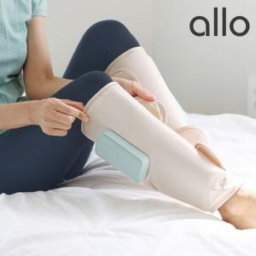

【상세/제작정보】

【인쇄/포장옵션】 | 레이저 / 포장지포장

【공급단가】 | 수량 | 10~ | 30~ | 50~ | 100~ | 200~
*VAT별도 | 단가 | 82,900원 | 81,520원 | 79,450원 | 78,070원 | 75,990원

【상품 URL】 | http://www.easy1.co.kr/src/goods_detail.php?gdno=31587

